1. mindmap. Форма заказа
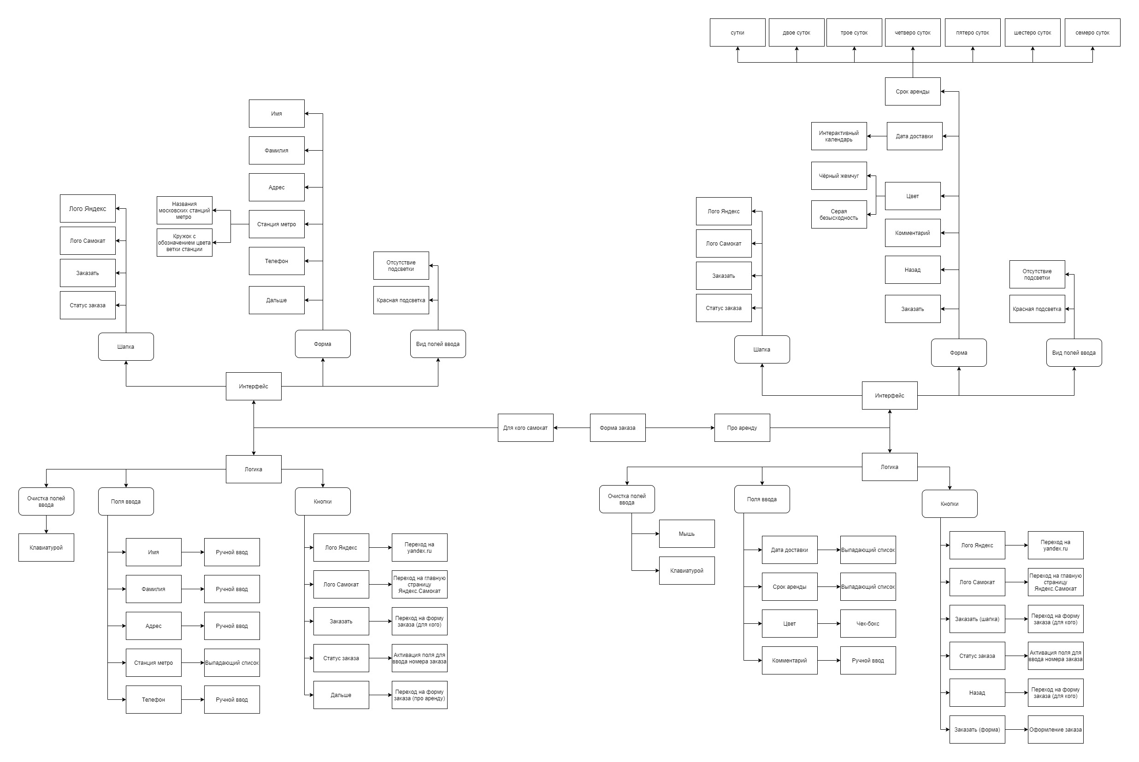
mindmap "Форма заказа"

